Sheet4
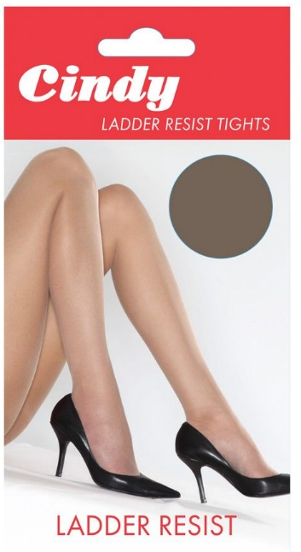
Code | Description | Quantity | Boxes
CHPKTG2AT1 | 15D PLAIN KNIT TGTS MED A.TAN | 6,300 | 25
CHPKTG2BB1 | 15D PLAIN KNIT TGTS MED B.BLK | 1,008 | 4
CHPKTG2PM1 | 15D PLAIN KNIT TGTS MED P.MINK | 1,260 | 5
CHPKTG2SA1 | 15D PLAIN KNIT TGTS MED SAHARA | 1,260 | 5
CHPKTG3AT1 | 15D PLAIN KNIT TGTS LGE A.TAN | 3,276 | 13
CHPKTG3BB1 | 15D PLAIN KNIT TGTS LGE B.BLK | 252 | 1
CHPKTG3PM1 | 15D PLAIN KNIT TGTS LGE P.MINK | 504 | 2
CHPKTG3SA1 | 15D PLAIN KNIT TGTS LGE SAHARA | 2,016 | 8
CHPKTG4AT1 | 15D PLAIN KNIT TGTS X-LGE A.TAN | 4,536 | 18
CHPKTG4BB1 | 15D PLAIN KNIT TGTS X-LGE B.BLK | 3,528 | 14
CHPKTG4PM1 | 15D PLAIN KNIT TGTS X-LGE P.MINK | 2,268 | 9
CHPKTG4SA1 | 15D PLAIN KNIT TGTS X-LGE SAHARA | 4,032 | 16

 |  | 30,240 | 120
 |  |  |  | Composition: 100% Nylon (excluding waistband)
